1.镜头
景别 |  | 镜头角度 |  | 焦点 |  | 画风
 |  |  |  |  |  |  |  |  |  |  |  |  |  |  | CC
panorama | 全景 | front_view | 正面视角 | group_picture | 一部作品中的主要人物集齐 | 画面风格 |  | Copyright，d站词频排序（更多人物参考“2人物”页）
landscape | 风景镜头(远景) | from_side | 侧面视角 | everyone |  | game_cg | 游戏CG(特指Galgame) |  | 799k~47k |  | 14k~11k | chuunibyou_demo_koi_ga_shitai! | 中二病也要谈恋爱 | shiratama_(shiratamaco) | 白玉
wide_shot | 全景镜头(广角镜头) | from_above | 从上方↘ | column_lineup | 多人柱形特写 | Artbook | 原画 | original | 原创 | yu-gi-oh! | 游戏王 | violet_evergarden_(series) | 紫罗兰的永恒花园 | Detective Kogoro, elementary school student, shorts, bow tie, short hair, glasses | 毛玉
medium_shot | 中景 | from_below | 从下方↗ | 1girl_solo | 只有一位女性 | official_art / reference_sheet | 设定集 | touhou | 东方 | indie_virtual_youtuber | 皮套人(个人势) | elsword | 艾斯之剑
mid_shot | 中景 | from_outside | 由室外向室内 |  |  | doujinshi_doujin_cover | 同人志风 | kantai_collection | 舰队收藏 | overwatch | 守望先锋 | crescent_rose | 新月玫瑰 | nana_kagura | 神乐七奈
full_shot | 全身像 | from_back | 后背视角 |  |  | doujinshi_doujin_cover | 女神杂志 | fate_(series) | 命运_（系列） | sword_art_online | 刀剑神域
bust | 半身像 |  | 后背视角 |  |  | anime_screencap_ | 动画截图 | fate/grandorder | 命运皇冠指定 | final_fantasy_xiv | 最终幻想14
upper_body | 上半身 | dynamic_angle | 动态角度 | 1girl_solo_focus | 画面内一位女性,在画面外有男性 | comic | 漫画 | idolmaster | 偶像大师 | dragon_ball | 七龙珠
lower_body | 下半身 | cinematic_angle | 电影角度 | female_focus | 女性焦点 | tachi-e | 立绘样式 | pokemon | 宠物小精灵 | honkai_impact_3rd | 崩坏三
cowboy_shot | 上半身+上半大腿（牛仔镜头） | dutch angle | 倾斜角度 | male_focus | 男性焦点 | official_style | 官方艺术风格 | vocaloid | VOCALOID | overwatch_1 | 守望先锋_1
portrait | 肖像画(脸+肩+偶尔再加胸) | foreshortening | 透视法 | 光影 |  | official_style | 新艺术运动 | hololive | 木口社（vtb） | final_fantasy_vii | 最终幻想7
profile | 侧面肖像画(portrait的侧脸版) | vanishing_point |  |  |  | chibi | Q版 | genshin_impact | 原神 | re:zero_kara_hajimeru_isekai_seikatsu | re:0
side_profile | 侧面肖像画 | fisheye | 远景透视画法 | frontlight | 正面光 | ink | 水墨(国风) | azur_lane | 碧蓝航线 | kill_la_kill | 斩服少女
bust_shot | 上半身(旧 | 效果 |  | sidelight | 侧面光 | watercolor | 水彩 | idolmaster_cinderella_girls | 偶像大师灰姑娘女孩 | tales_of_(series) | 传说（系列）
 | 特写镜头 |  |  | backlight | 背光 | dakimakura_(medium) | 抱枕 | pokemon_(game) | 口袋妖怪 | splatoon_(series) | 喷射战士（系列）
close-up | 特写 | depth of field | 景深（协调人景） | backlighting | 逆光 | pixel_art | 像素风 | arknights | 明日方舟 | pokemon_(anime) | 口袋妖怪（动漫）
macro_shot | 微距摄像 | lens_flare | 镜头光晕 | rim_light | 边缘光 | card_(medium) | 卡牌风 | mahou_shoujo_madoka_magica | 魔法少女小圆 | monogatari_(series) | 物语（系列）
close shot | 近景 | motion_blur | 运动导致的模糊 | strong_rim_light | 强边缘光 | cover_page | 封面 | fire_emblem | 火焰纹章 | gochuumon_wa_usagi_desu_ka12k | 点兔
selfie | 自拍视点 | motion_lines | 体现运动的线 | god_rays | 自上而下的光线 | retro_arfstyle | 复古风格 | girls_und_panzer | 少女与战车 | naruto_(series) | 火影忍者（系列）
pov | 第一人称视角 | speed_lines | 速度线 | light_rays | 明亮的射线光束 | 4koma | 四格 | love_live! | 爱生活！ | bishoujo_senshi_sailor_moon | 美少女战士
pov_across_table | 越桌第一人称视角 | caustics | 焦散 | ambient_light | 环境光 | silent_comic | 无声漫画 | final_fantasy | 最终幻想 | guilty_gear | 罪恶装备
pov_crotch | 越裆第一人称视角 | bokeh | 背景虚化_/_散景 | specular_lighting | 镜面高光 | 年代+s，如_1980s | 年代1950s~1990s_都可 | girls'_frontline | 少女前线 | code_geass | 反叛的鲁路修
pov_hands | 第一人称的手 | chromatic_aberration | 色差 | specular_lighting | 高亮xx(强调xx) | one-hour_drawing_challenge | 一小时绘画挑战 |  | 41k~22k |  | 11k~9.7k
first-person_view | 第一人称视角 | overexposure | 过曝 | see-through_silhouette | 通过透光的织物看到人体轮廓 | CG | 提高图片质量 | precure | 霹雳Q娃 | xenoblade_chronicles_2 | 异度之刃编年史2
scan | 端详 | contour_deepening | 等高线强化 | sunlight | 阳光 | album | 音乐专辑 | umamusume | 赛马娘 | toaru_kagaku_no_railgun | 某科学的超电磁炮
 |  | chromatic_aberration | 色彩偏移 | sunbeam | 太阳光束 | celluloid | 赛璐璐 | granblue_fantasy | 碧蓝幻想 | mahou_shoujo_lyrical_nanoha | 魔法少女奈叶
inset | 插入其他镜头或图片 | drop_shadow | 立绘阴影 | dappled_sunlight | 斑驳的阳光 | silhouette | 剪影 | jojo_no_kimyou_na_bouken | jojo | lucky_star | 幸运星
cross-section | 貌似是横切面（还没试过） |  |  | sunlight_filtering_through_trees | 阳光透过树木 | tarot | 塔罗牌 | fate/stay_night | 命运之夜 | one_piece | 一拳超人
x-ray | X_射线 |  |  | moonlight | 月光 | artbook | 设定集 | kemono_friends | 兽娘动物园 | danganronpa_2:_goodbye_despair | 弹丸论破2：再见绝望
solo_focus | 聚焦在单个人物(适合复杂场景) |  | 面向镜头 | glowing_light | 荧光 | magazine cover | 杂志封面 | idolmaster_(classic) | 偶像大师（经典） | neptune_(series) | 海王星（系列）
xx_focus | 聚焦在xx上 | looking_at_viewer | 看向阅图者 | see-through_silhouette | 多色光 | poster | 海报 | blue_archive | 碧蓝档案 | kono_subarashii_sekai_ni_shukufuku_wo! | 为美好的世界献上祝福
face_focus | 聚焦在面部 | eye-contact | 眼神接触 | neon | 霓虹灯 | 写实 |  | gundam | 高达 | fire_emblem_fates | 火焰纹章：命运
eyes_focus | 聚焦在眼睛 | eyeball | 盯着看 | atrium | 光线照射 | realistic | 写实 | love_live!_school_idol_project | 爱生活！校园偶像 | blazblue | 苍翼默示录
foot_focus | 聚焦在脚上 | stare | 凝视 | sunrise | 日出 | highres | 厚涂（风格） | nijisanji | 彩虹社(vtb) | mahou_shoujo_lyrical_nanoha_strikers | 魔法少女奈叶
hip_focus | 聚焦在臀部 | looking_back | 回眸 | sunset | 日落 | photorealistic | 厚涂 | danganronpa(series) | 弹丸论巴（系列） | the_king_of_fighters | 拳皇
ass_focus | 聚焦在屁股上 | gradient | 人物倾斜 | twilight | 黄昏 | photo_(medium) | 照片（风格） | hololive_english | holoen(皮套人) | dragon_quest | 勇者斗恶龙
vehicle_focus | 聚焦在载具上 | looking_down | 人物视角向下看↘ | golden_hour_lighting | 黄金时段照明 | oil_painting | 油画 | k-on! | 轻音少女 | pokemon_bw | 宝可梦_bw
 |  | looking_up | 人物视角抬头看↗ | against_backlight_at_dusk | 傍晚背对阳光 | real | 真实 | persona | 女神异闻录 | ragnarok_online | 仙境传说online
between_legs | (强调)两腿之间 | facing_away | 面向别处 | night | 晚上 | polaroid | 照片(拍立得) | lyrical_nanoha | 魔法少女奈叶 | inazuma_eleven_(series) | 闪电十一人（系列）
between_breasts | (突出)胸部 | looking_to_the_side | 看向侧面 | full_moon | 满月 | 素描 |  | neon_genesis_evangelion | 新世纪福音战士 | persona_4 | 女神异闻录
between_fingers | (突出)指间 | looking_away | 看着别处 | cloudy | 多云 | sketch | 素描 | idolmaster_shiny_colors | 偶像大师闪耀色彩 | fate/extra_ccc | 命运/额外的ccc
peeking | 偷窥 | looking_ahead | 展望未来 | in_the_rain | 雨中 | flat_color | 色块 | suzumiya_haruhi_no_yuuutsu | 凉宫春日的忧郁 | touhou_(pc-98) | 东方_(pc-98)
peeking_out | 偷窥(的姿态) | looking_afar | 遥望 | rainy_days | 雨天 | monochrome | 单色 | Fate/Extra | 命运/额外 | tengen_toppa_gurren_lagann | 天元突破
peeping | 偷窥(强调视角) | looking_outside | 向外看 | light | 亮的 | spot_color | 纯色 |  | 21k~14k
midriff_peek | 肚脐偷看 |  |  | dark | 暗的 | halftone | 半色调 | world_witches_series | 世界女巫系列 | cygames
armpit_peek | 腋窝偷看 | head_tilt | 歪头 | pale | 苍白(薄) | greyscale | 灰度 | pokemon_swsh | 宝可梦_SWSH | dead_or_alive | 死或生
pussy_peek | 浦西偷看 | head_down | 低头 | shade | 阴影(树荫) | high_contrast | 高对比度 | princess_connect! | 公主连接！ | senran_kagura | 闪乱神乐
panty_peek | 内裤偷看 | sideways_glance | 轻轻向侧面瞥 | intense_shadows | 强阴影 | partially_colored | 部分着色 | toaru_majutsu_no_index | 魔法禁书目录 | nier_automata | 尼尔机械纪元
pantyshot | 内裤走光 | upshirt | 从衬衫下方瞥 | deep | 加深(浓) | chromatic_aberration | 色差、色失焦 | league_of_legends | 英雄联盟 | atelier_\(series\),_atelier_ryza,_atelier_ryza_1 | 莱莎的炼金工房
caught | 被抓现行 | upshorts | 从裙底瞥 | obscure | 模糊 | contour_deepening | 轮廓加深 | fate/apocrypha | 命运/外典 | monster_hunter | 怪物猎人
 |  | looking_at_another | 看着另一个 | dim | 昏暗的;_朦胧的 | outline | 轮廓线 | street_fighter | 街头霸王 | gundam_00 | 高达_00
 | 其他构图 | looking_at_phone | 看手机 | shady | 成荫的 | silhouette | 剪影 | boku_no_hero_academia | 博库之英雄学院 | dark_souls | 黑魂
aerial | 空中 | looking_at_animal | 看着动物 | dimly lit | 昏暗 | 画笔 |  | the_legend_of_zelda | 塞尔达传说 | borderlands | 无主之地
turn_one's_back | 转身 | looking_at_another | 看着另一个 |  |  | traditional_media | 传统画布（如纸等） | love_live!_sunshine!! | 学园偶像计划 Sunshine!! | ShadowVerse | 影之诗
upskirt | 裙底视角 | looking_at_mirror | 照镜子 |  |  | faux_traditional_media | 签绘风格 | fire_emblem_heroes | 火焰之纹章英雄 | arcaea | 某音游
phone_screen |  | looking_at_hand | 看着手 |  |  | marker_(medium) | 马克笔 | fate/zero | 命运/零 | fullmetal_alchemist | 钢之炼金术士
multiple_views | 多视角分解 | looking_at_hands | 看着双手 |  |  | copics | 马克笔（中性灰色） | strike_witches | 罢工女巫 | chainsaw_man | 电锯人
 |  | looking_at_food | 看食物 |  |  | pencil_sketch_lines | 铅笔速写 | touken_ranbu | 刀剑乱舞 | kimetsu_no_yaiba | 鬼灭
 |  | looking_at_screen | 看着屏幕 |  |  | graphite_(medium) | 石墨铅笔 | fire_emblem:_three_houses | 火焰之纹章：三宫 | hibike!_euphonium | 吹响！上低音号
 |  | looking_at_penis | 看着阴茎 |  |  | colored_pencil_(medium) | 彩色铅笔 | pokemon_sm | 口袋妖怪SM | cardcaptor_sakura | 百变小樱魔术卡
 |  | looking_at_phone | 看手机 |  |  | millipen_(medium) | 绘图笔 | idolmaster_million_live! | 偶像大师百万现场！ | clannad | clannad
 |  | 画面分辨率 |  |  |  | nib_pen_(medium) | 绘图笔 | xenoblade_chronicles_(series) | 异度之刃编年史 | Steins;Gate | 命运石之门
 |  |  |  |  |  | ballpoint_pen_(medium)_ | 圆珠笔 | mario_(series) | 马里奥（系列） | date_a_live | 约会大作战
 |  | highres | 高分辨率（常用） |  |  | pastel_color | 柔和的色彩 | honkai_(series) | 崩坏（系列） | wicked_dragon_witch_ver._shinjuku_1999 | 邪龙之魔女ver新宿1999
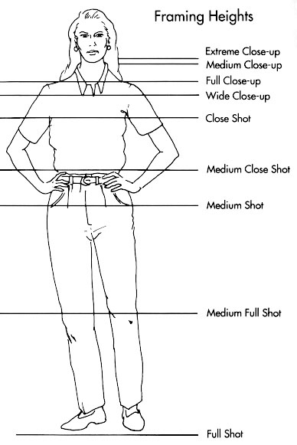
 |  | absurdres | 超高分辨率 |  |  | watercolor_(medium) | 水彩
 |  | incredibly_absurdres | 极高分辨率 |  |  | acrylic_paint_(medium) | 丙烯漆料画
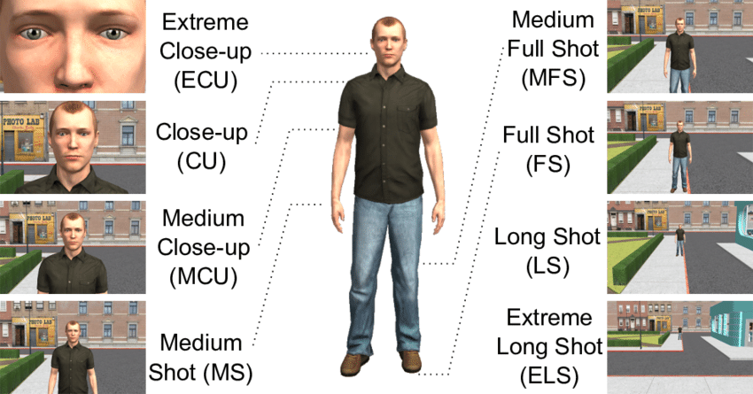
 |  | incredibly_absurdres | 超级高分辨率 |  |  | contour_deepening | 线条变粗
 |  | wallpaper | 壁纸 |  |  | 其他
 |  | lowres | 低分辨率 |  |  | cosplay | 角色扮演
 |  |  |  |  |  | crossover | 风格转变
 |  | lateral_view | 斜侧面视角 |  |  | style_parody | 风格模仿
 |  | back_view | 俯视视角 |  |  | parody | 戏仿（致敬）
 |  | head_toward | 朝向 |  |  | expressions | 表情绘（可能无效）
 |  | from_back | 后背视角 |  |  | sample | 图上有sample字样
 |  |  |  |  |  | fake_screenshot | 假截图
 |  |  |  |  | medium close shot | looping_animation | 循环动画
 |  |  |  |  |  | guro | 猎奇
 |  |  |  |  |  | animated_gif | gif格式图片
 |  |  |  |  |  | sailor_moon_redraw_challenge | 美少女战士重绘挑战
 |  |  |  |  |  | Impasto | 厚涂
 |  |  |  |  |  | anime_coloring | 动画上色
 |  |  |  |  |  | child_drawing | 儿童画作

